Sheet1

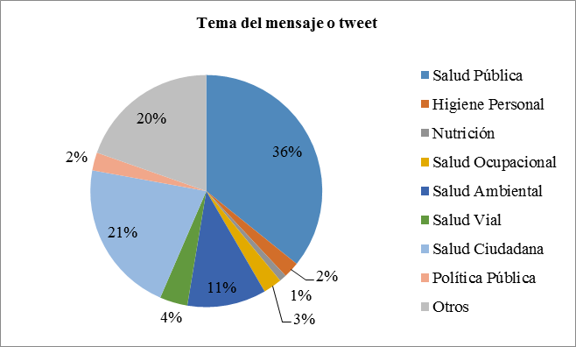

FIGURA 1 | FIGURA 3 | FIGURA 5
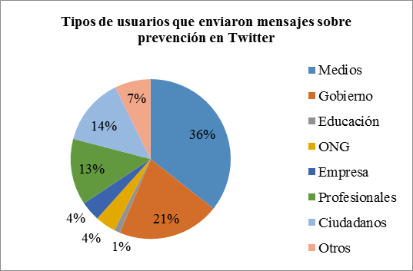
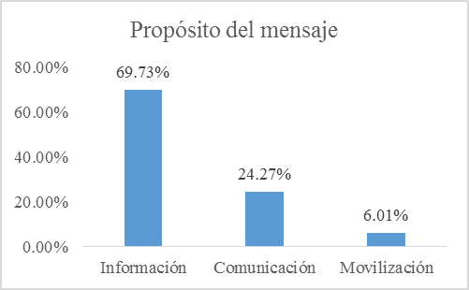


FIGURA 2 | FIGURA 4 | FIGURA 6

